工作表1
number | name | Exam1 | Exam2 | Exam3 | Exam4 | Exam5 | Q1: Exam_Average | Midterm | Q2: overall score | Q3 | Q4
4 | 何大美 | 98 | 90 | 95 | 94 | 95 | 86.1 | 89 | 91.7 | A | PASS
3 | 陳慢慢 | 88 | 96 | 79 | 82 | 85 | 82.85 | 94 | 90 | A | PASS
10 | 黃阿坤 | 90 | 64 | 91 | 82 | 85 | 81.5 | 80 | 81.2 | B | PASS
6 | 李大仁 | 67 | 79 | 82 | 85 | 95 | 80.6 | 80 | 80.8 | B | PASS
2 | 陳小奇 | 78 | 89 | 90 | 77 | 73 | 79.05 | 88 | 84.7 | B | PASS
5 | 羅小花 | 87 | 76 | 78 | 82 | 80 | 77.05 | 81 | 80.8 | B | PASS
7 | 李小君 | 77 | 80 | 63 | 85 | 89 | 75.2 | 77 | 77.9 | C | PASS
9 | 李大輝 | 86 | 92 | 79 | 73 | 47 | 73.8 | 73 | 74.2 | C | PASS
13 | 白阿國 | 67 | 88 | 71 | 44 | 97 | 71.45 | 77 | 75.2 | C | PASS
1 | 王小明 | 65 | 54 | 88 | 92 | 67 | 69.3 | 82 | 77.6 | C | PASS
8 | 李大月 | 72 | 83 | 62 | 67 | 82 | 65.3 | 88 | 80.6 | B | PASS
12 | 林大義 | 72 | 35 | 34 | 97 | 92 | 62.66666667 | 52 | 59 | F | FAIL
11 | 宋小倫 | 81 | 55 | 62 | 47 | 79 | 66.66666667 | 69 | 66.9 | D | PASS
14 | 許亮亮 | 59 | 77 | 71 | 45 | 34 | 68 | 54 | 55.6 | F | FAIL
 |  | Q6 answer ò | Q7 answer ò |  |  |  | Q8 answer ò |  | Q5 answer ò |  | Q10 answer ò
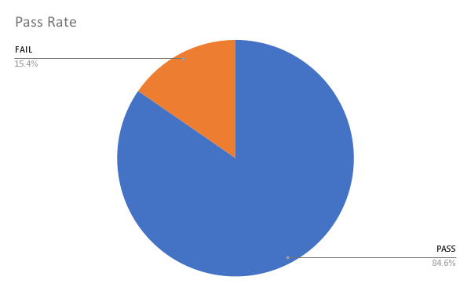
 |  | 98 | 92 |  |  |  | 10 |  | 76.87142857

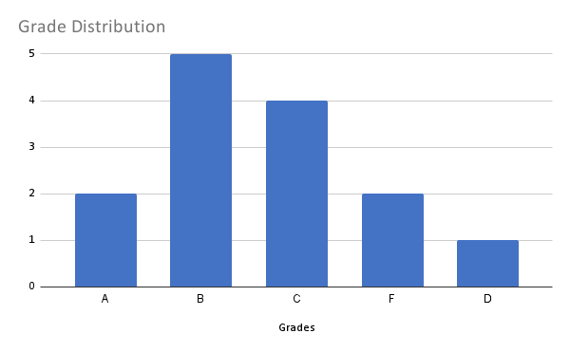
 |  |  |  |  |  |  |  |  | Q9 answer ò

